Sheet1
第inning局 |  |  |  | 账单日期：billingDate
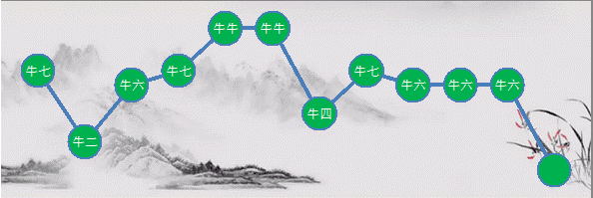
首包时间 |  | 尾包时间 |  | 下注人数 |  | 最佳尾数
firstPackageDate |  | lastPackageDate |  | numberOfBets |  | bestMantissa

庄家昵称 |  | 投注总额 | 尾数 | 点数 | 庄家盈亏 | 上局积分 | 剩余积分
bankerNickname |  | totalHandle | mantissa | points | profitAndLoss | bureauOfIntegral | remainingPoints
序号 | 玩家昵称 | 下注 | 尾数 | 点数 | 本局输赢 | 上局积分 | 剩余积分
orderNumber | playerNickname | bottomPour | mstopssa | dotPerInch | bunko | lastIntegral | residuentegral

